Sheet1
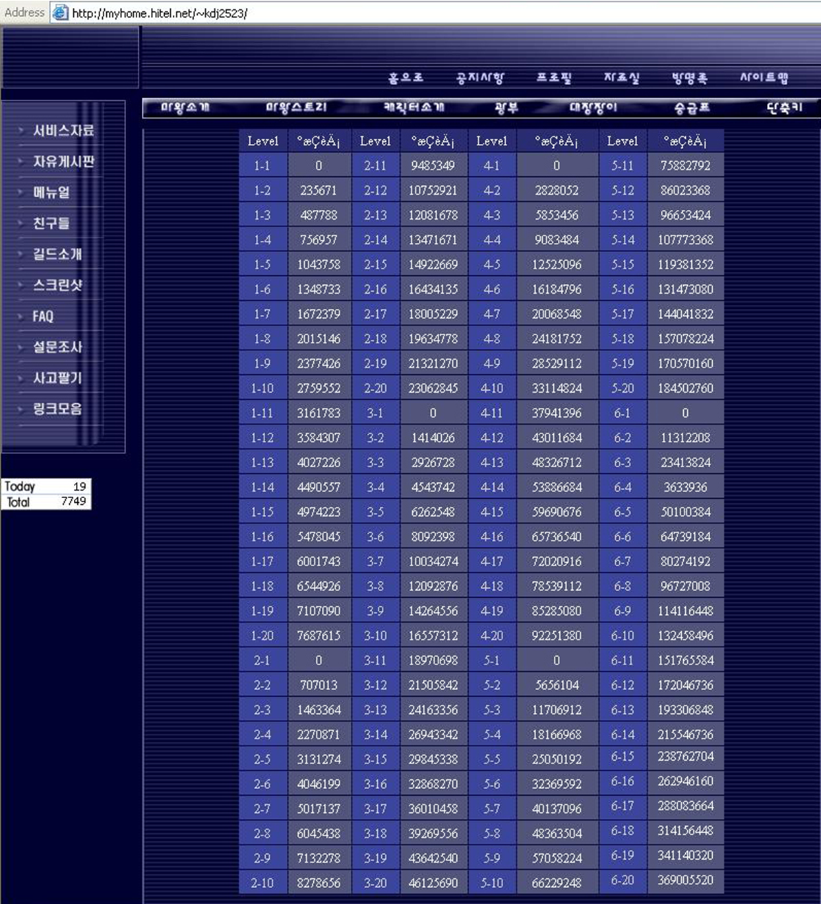
Promo Level | ex | Promo Level | ex | Promo Level | ex | Promo Level | ex
1,1 | 0 | 3,1 | 0 | 5,1 | 0 | 7,1
1,2 | 235671 | 3,2 | 1414026 | 5,2 | 5656104 | 7,2
1,3 | 487778 | 3,3 | 2926728 | 5,3 | 11706912 | 7,3
1,4 | 756957 | 3,4 | 4543742 | 5,4 | 18166968 | 7,4
1,5 | 1043758 | 3,5 | 6262548 | 5,5 | 25050192 | 7,5
1,6 | 1348733 | 3,6 | 8092398 | 5,6 | 32369592 | 7,6
1,7 | 1673379 | 3,7 | 10034274 | 5,7 | 40137096 | 7,7
1,8 | 2015146 | 3,8 | 12092876 | 5,8 | 48363504 | 7,8
1,9 | 2377426 | 3,9 | 14264556 | 5,9 | 57058224 | 7,9
1,10 | 2759552 | 3,10 | 16557312 | 5,10 | 66229248 | 7,10
1,11 | 3161783 | 3,11 | 18970698 | 5,11 | 75882792 | 7,11
1,12 | 3584307 | 3,12 | 21505842 | 5,12 | 86023368
1,13 | 4027226 | 3,13 | 21463356 | 5,13 | 96653424
1,14 | 4490557 | 3,14 | 26943342 | 5,14 | 107773368
1,15 | 4974223 | 3,15 | 29845338 | 5,15 | 119381352
1,16 | 5478045 | 3,16 | 32868270 | 5,16 | 131473080
1,17 | 6001743 | 3,17 | 36010458 | 5,17 | 144041832
1,18 | 6544926 | 3,18 | 39269556 | 5,18 | 157078224
1,19 | 7107090 | 3,19 | 43642540 | 5,19 | 170570161
1,20 | 7687615 | 3,20 | 46125690 | 5,20 | 184502760
2,1 | 0 | 4,1 | 0 | 6,1 | 0
2,2 | 707013 | 4,2 | 2828052 | 6,2 | 11312208
2,3 | 1463364 | 4,3 | 5853456 | 6,3 | 23413824
2,4 | 2270871 | 4,4 | 908384 | 6,4 | 36339364
2,5 | 3131274 | 4,5 | 12525096 | 6,5 | 50100384
2,6 | 4046199 | 4,6 | 16184796 | 6,6 | 64739184
2,7 | 5017137 | 4,7 | 20068548 | 6,7 | 80274192
2,8 | 6045438 | 4,8 | 24181752 | 6,8 | 96727008
2,9 | 7132278 | 4,9 | 28529112 | 6,9 | 114116448
2,10 | 8278656 | 4,10 | 33114824 | 6,10 | 132458496
2,11 | 9485349 | 4,11 | 37941396 | 6,11 | 151765584
2,12 | 10752921 | 4,12 | 43011684 | 6,12 | 172046736
2,13 | 12081678 | 4,13 | 48326712 | 6,13 | 193306848
2,14 | 13471671 | 4,14 | 53886684 | 6,14 | 215546736
2,15 | 14922669 | 4,15 | 59690676 | 6,15 | 238762704
2,16 | 16434135 | 4,16 | 65736540 | 6,16 | 262946160
2,17 | 18005229 | 4,17 | 72020916 | 6,17 | 288083664
2,18 | 19634778 | 4,18 | 78539112 | 6,18 | 314156448
2,19 | 21321270 | 4,19 | 85285080 | 6,19 | 341140320
2,20 | 23062845 | 4,20 | 92251380 | 6,20 | 369005520

